Sheet1
P | H | C | S | N | O | W | A | Sum Р |  | KPC | KPГ
 | 4.20 | 62.1 | 3.30 | 1.20 | 6.40 | 7.00 | 15.80 | 100.0 |  | 1.0752688172 | 1.2953367876

C | H | C | S | N | O | W | A | Sum С
 | 4.5161290323 | 66.774193548 | 3.5483870968 | 1.2903225806 | 6.8817204301 | ---- | 16.989247312 | 100.0

Г | H | C | S | N | O | W | A | Sum Г
 | 5.4404145078 | 80.440414508 | 4.274611399 | 1.5544041451 | 8.2901554404 | ---- | ---- | 100
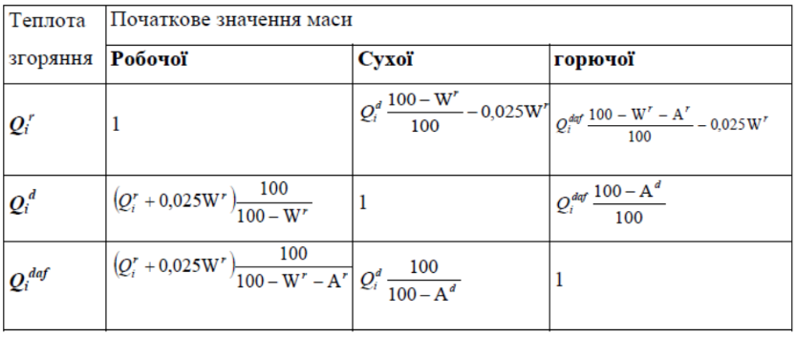
Kn | K1 | K2 | K3 | K4 |  | QPH |  | QСH |  | QГH
 | 339 | 1030 | 108.8 | 25 |  | 24865.62 | 24.86562 | 26737.413978 | 26.737413978 | 32209.579016 | 32.209579016
 |  |  |  |  |  | кДж/кг | МДж/кг | кДж/кг | МДж/кг | кДж/кг | МДж/кг

Г | H | C | S | N | O | W | A | Vp | Sum Г | QГH
 | 11.20 | 85.50 | 2.5 | 0.0 | 0.80 | ---- | ---- | 326.63 | 100 | 40.40 | МДж/кг

P | H | C | S | N | O | W | A | Vc | Sum Р | KГР | KCР
 | 10.96 | 83.7 | 2.45 | 0.00 | 0.78 | 2.00 | 0.1470 | 333.3 | 100.0 | 0.97853 | 0.98

C | H | C | S | N | O | W | A | QPH
 | X | X | X | X | X | ---- | 0.1500 | 39.482612 | 39482.612
 |  |  |  |  |  |  |  | МДж/кг | кДж/кг

